상품제안서
라푸 무선키보드세트 8000 | 상품코드: F01294

 |  |  |  |  |  |  | 02-412-0044 | www.easy1.co.kr
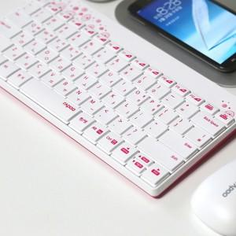

【상세/제작정보】

【인쇄/포장옵션】 | 실크 / 포장지포장

【공급단가】 | 수량 | 20~ | 50~ | 100~ | 500~ | 1,000~
*VAT별도 | 단가 | 23,200원 | 22,340원 | 21,480원 | 20,620원 | 20,100원

【상품 URL】 | https://dev.easy1.co.kr:443/src/goods_detail.php?gdno=1294

